关系图
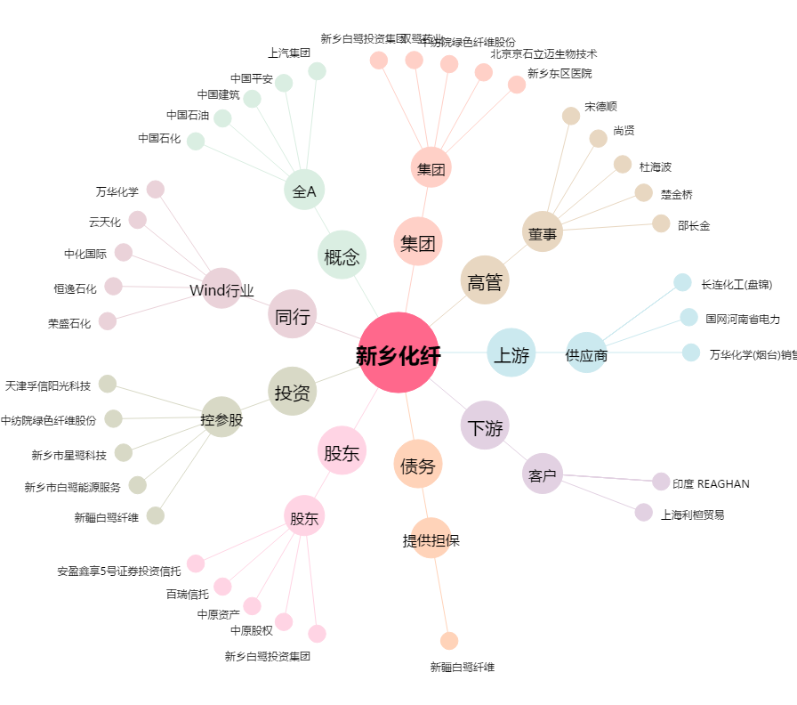
新乡化纤[000949.SZ] - 关系概览图

